0920
今日學習項目 | 類型 | 內容 | 心得
 | switch | switch函式應用 | 多重條件下應用會比if判別來的更直觀，case有時候需要計算傳入的參數或是特殊條件的case中加入if判斷會更靈活
 | for | for loop的邏輯 | 重複性質的工作設立迴圈去運用可以減少作業的消耗(像是要給list添加屬性或class名稱時用loop去給每一個list做重複操作很實用
 | 陣列 | 陣列的基本性質與概念 | 陣列除了存放多筆資料以外，不同類型的資料儲存一起等需要時用index索引分別提出可以減緩大量變數或同質性資料重複儲存的不便

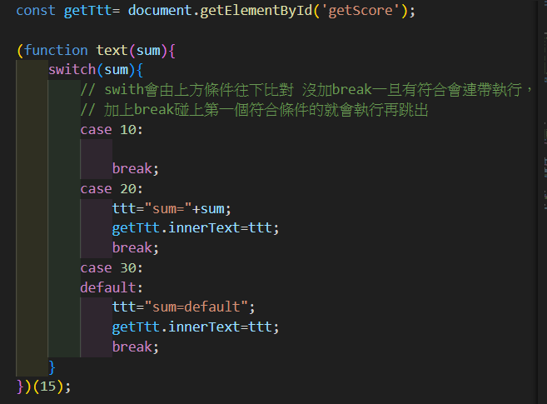

 | 外部控制傳入的參數可以篩選出不同結果
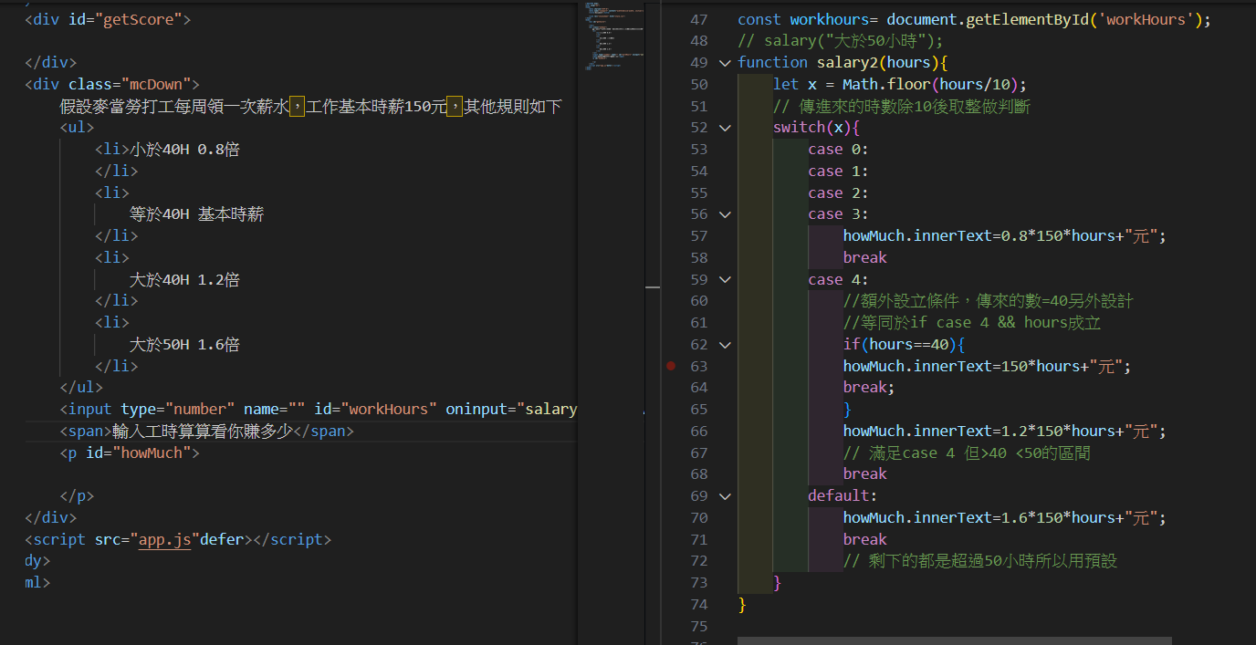

 | 範例來說，假設麥當勞打工會依照時間有不同倍率的薪水，就可以使用switch去做篩選得到多少薪水
 | 這邊由於case涵蓋了>、=、<40以及>50的範圍，所以內部處理方式是將傳進去的(工作時數)參數除以10後進行無條件捨去
 | 這樣就能取得個位數作為劃分case的依據，之後在裡面進行參數與倍率之間的運算去求得薪水
 | 因為條件還有正好=40，如果是4*~50區間也會被劃分到case 4，所以case4內單獨做了if去判斷是否一開始傳入的參數=40

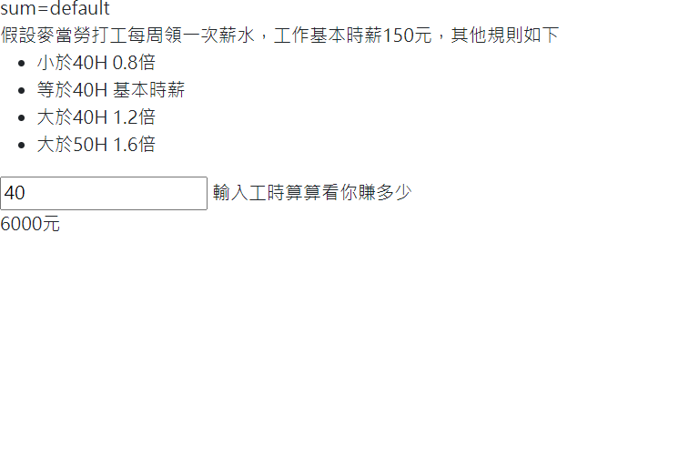
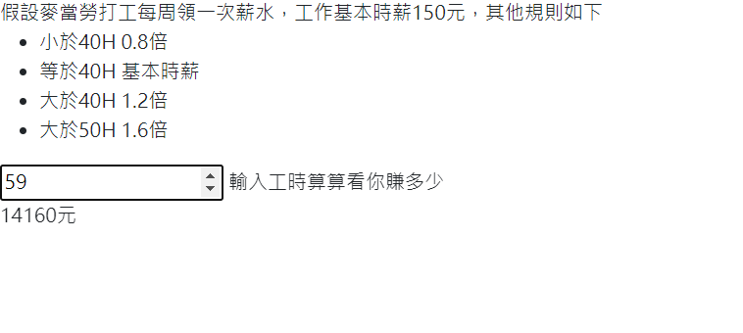

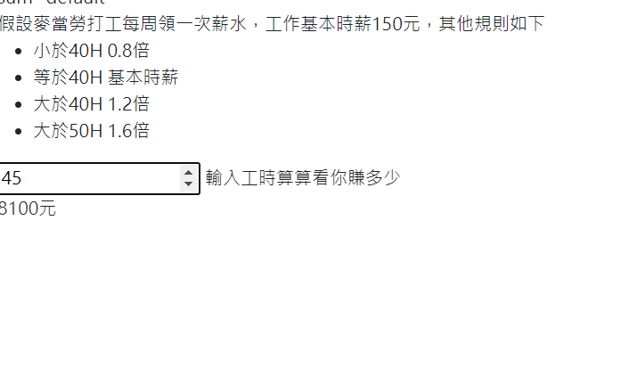

 |  |  |  | 利用swtich傳入時數參數後回傳計算值的結果

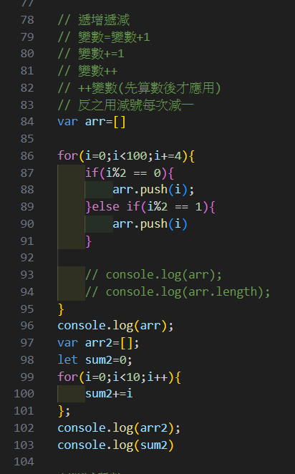

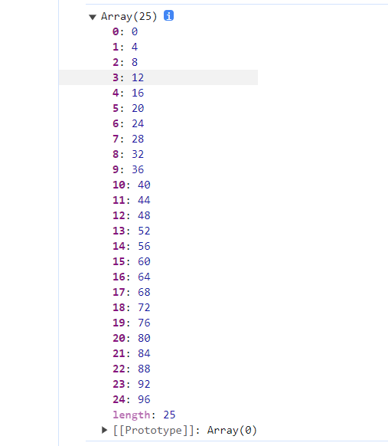

 | 迴圈的基本運作方式(起始值;條件;遞增或遞減判斷){每次迴圈觸發時要執行的動作}
 | 如圖所示，迴圈可以很靈活的執行重複性值的任務，可以更改遞增或遞減去變化執行的間距
 | 同時也可以配合陣列或函式去執行不同功能

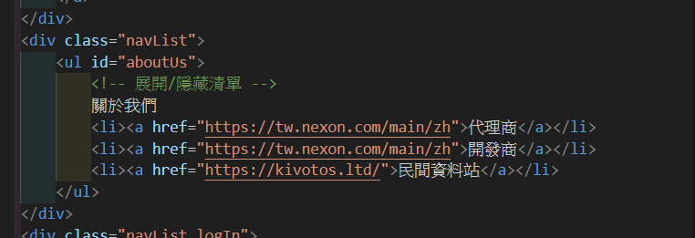
 | 關於loop的實作，之前作業的【關於我們】的li清單樣式我有使用設定loop
 | 可以看出Html內沒設定任何id或class，只有上層父元素設定id=aboutUs

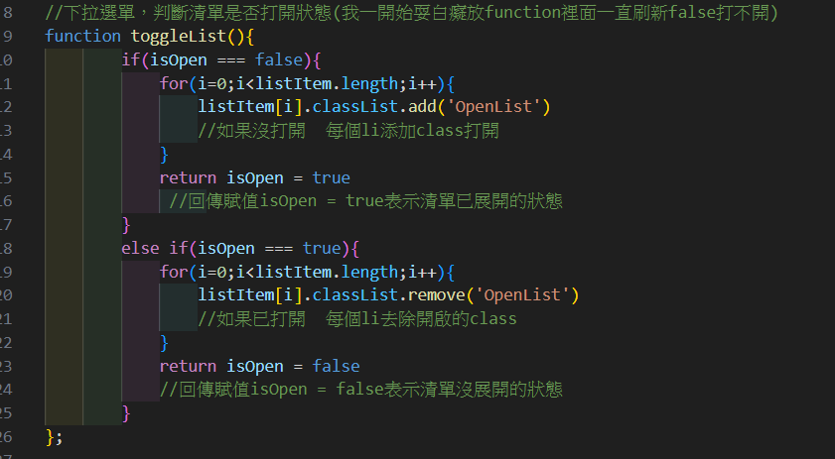
 | 在Javascript取得li後會得到DOM的群，而Length(長度)就是內部的數量
 | 由於是動態取得的，每次讀取html時都會判斷當下有多少li而去執行多少次動作
 | 這裡面我就設定if判別配合for loop
 | 將每個li都依照判斷分別給予不同的className
 | 從而達成只要修改html上的li數量跟名稱
 | js就會自動答去渲染出我想要的格式，而不用自己多寫class名稱或樣式

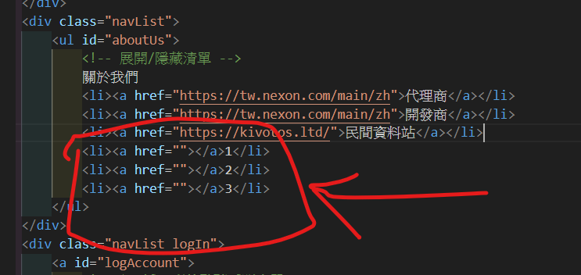

 | 更改html後動態生成的樣式，省了在li以及a標籤內填上重複class名稱的繁瑣

